Sheet1
캐릭터 이동 시스템 - 모션 규칙과 변수 정의

작성자 : 김동열
작성 일시 : 20221016

ar 하나짱의 이동 시스템과 해당하는 모션 규칙에 대한 기획서임
이동 상황에 따르는 변수를 규정, 시퀀스를 기획 하였음

데이트 코스와 이동 시스템에 대한 설명

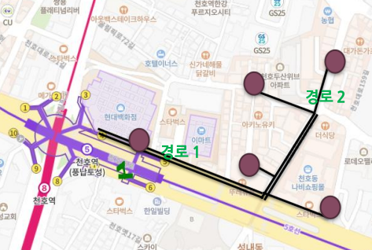
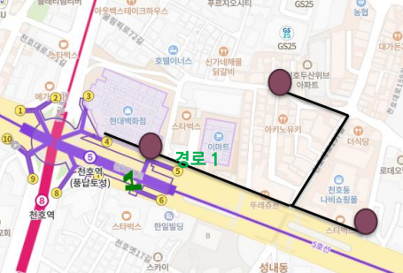

경로 1과 2를 제시 중인 화면 | 경로 1번

데이트 코스의 전체적인 이동 경로, 경유 장소(데이트 장소), 상호작용 지점과 이동 거리 안의 연출이 미리
기획되어 있는 코스를 유저에게 제시함

유저는 준비되어 있는 경로를 따라가며, 모든 지점과 상호작용이 설정되어 있는 데이트 코스를 플레이 하며
하나짱의 모션과 이동경로, 경로상 위치와 상호작용 모션 역시 [데이트 코스 경로 기획서 (가칭)]으로
준비된 코스에 미리 입력함

본 기획서는 해당 시스템에 대한 설명과 변수 처리에 대하여 서술함

Sheet2
모션 규칙, 입력 예시

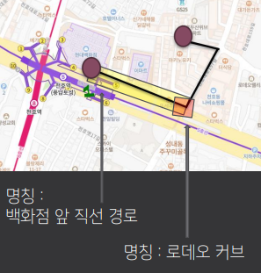
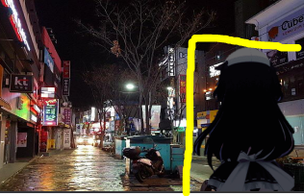



 |  | 앞으로 걸어가는 모션 예시 |  |  | 뒤돌아 보는 모션 예시

경로 1 예시

명칭 | 위치 | 모션 | 횟수 | 설명
백화점 직선 경로 | 현대백화점 -> 로데오 입구 | 앞으로 걸어가는 모션 | 지속 재생 | 경로 끝까지 루프, 기본상태
 |  | 뒤돌아 보며 말을 거는 모션 | 1회 재생 | 도보 중 무작위 지점에서 1회
로데오 커브 | 로데오 입구 포인트 | 앞으로 뛰어가서 뒤돌아 보며 "여기야" 라고 가르킴 | 1회 재생 | 유저가 포인트에 도착 후, 로데오 안으로 커브 할때 까지 재생

이동 중 하나짱의 상태

이하 "이동 상태"로 정의함

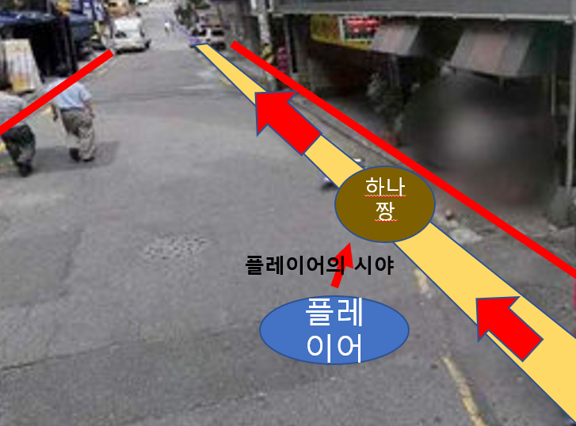

기본적인 하나짱의 "이동 상태"는 플레어이 정면 45도 우측,
데이트 코스 상에서 도보 경로 상 우측에 미리 입력 되어 플레이어의 걸음 속도에 맞추어 "걷는 모션"을 재생함

이동 상태 일때, 하나짱의 스케일을 캐릭터 기획서에 맞춘 신장 크기에 1:1로 출력하여
유저보다 항상 앞에서 걷게 출력 함

하나짱은 입력된 이동 경로에 고정 되어 유저의 시야가 움직이거나,
이동 경로를 이탈 하여도 하나짱은 해당 경로에서 벗어나지 않고 경로상 도보의 우측에 고정되어 있음
유저가 걷고 있으면 하나짱은 "이동 상태"가 되며, 유저가 걷고 있는지 판단은 gps상 속도와 자이로스코프로 감지함

상태 정리와 변수 처리

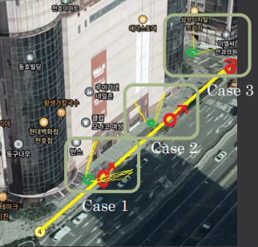
 |  | 노란 라인 : 데이트 코스 정상 경로, 하나짱의 이동 경로
 |  | 초록색 : 유저
 |  | 빨간색 : 하나짱
 |  | 초록색 앞 노란 레이어 : 유저 시야

 |  | Case 1 정상 이동시. 유저의 정 측면에 하나짱이 앞으로 걸어가 는 애니메이션 표출 되며 이동 중

 |  | Case 2 유저 시야 이탈. 하나짱은 여전히 도보에 고정되어 있고 유저의 시야만 움직여 ui 상에서 하나짱 이탈. Ui에 하나짱 방향 화살표를 와이어 프레임 측면에 표출

 |  | Case 3 유저 경로 이탈. 하나짱은 도보에 고정 되어 유저를 바라보고 어디가? 라는 대사 표시 되며 쳐다봄 지속 이탈 시 데이트 종료

상황 정의와 변수

하나짱의 정상 이동 속도
시속 0.9km를 기반으로 애니메이션 디자인 - 유저의 속도에 따라 +- 0.3km 까진 가감속 처리
캐릭터의 위치와 크기
유저 기준 정측면 45도. 거리는 20~50cm를 상정함.기획서상 크기 160cm 1:1 scale
유저의 걸음 정지
유저가 시속 0.5km 이하 속도에 도달, 정지 할경우 하나짱은 1초간 더 걷다가 멈춤. 이후 뒤돌아서는 모션 출력, 뭐해? 대사 출력
유저가 빠르게 달리거나 이동 수단에 탑승 하고 게임 플레이
유저가 시속 1.2km를 초과하면 하나짱 정지. Ui상에서 하나짱에게 돌아가십시요 메시지 표출
유저가 다른 방향 쳐다봄 (case 2)
유저가 정상적인 경로를 걷고 있다면 하나짱은 그대로 경로를 이탈하지 않고 직진. 경로에 고정이 되어 있기에 화면에 보이지 않음

유저 경로 이탈 상황

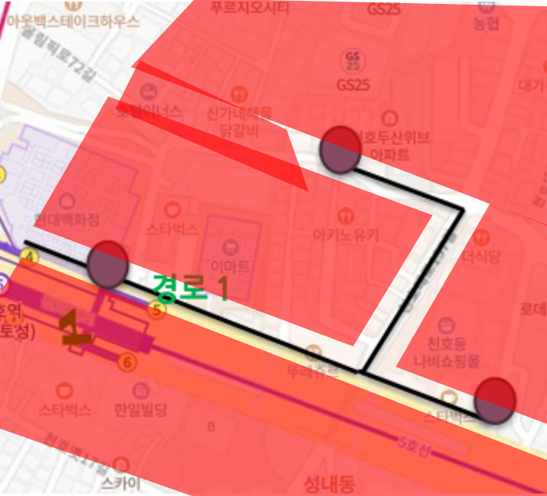

red 색상 블록 : 경로 이탈 지점 예시

경로 1번을 예시로 들때, 지정된 데이트 코스 기준 7m 내외로 레드라인을 설치하여
1. 유저가 경로이탈 지점에 진입하면 즉시 "하나짱에게 되돌아 가십시요" 메시지 표출
2. 지속적으로 이탈, 15초 경과하면 15초 이내로 하나짱에게 돌아가지 않으면 데이트가 종료 됩니다 메시지 표출
3. 이후 화면 페이드 아웃 되며 데이트 종료 표출. 데이트 종료

유저가 앞으로 가지 않고 되돌아 가는 상황
하나짱 즉시 정지. 이후 되돌아 보며 어디가? 메시지 출력. -> 10m 이상 멀어지면 경로 이탈 상황의 1. 항목에 진입

유저가 경로 이탈 블록에 잠시 들어가 지름길로 하나짱을 앞지를 경우
하나짱이 예상 하지 않은 경로로 돌아가 하나짱을 앞지를 경우 하나짱 정지. 이후 유저가 하나짱의 범위 5m 이내로 돌아올 경우 하나짱 다시 이동 시작

